PASAPORTE
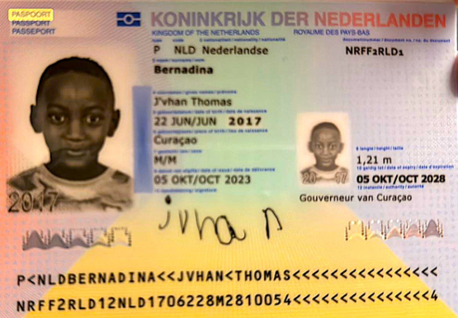
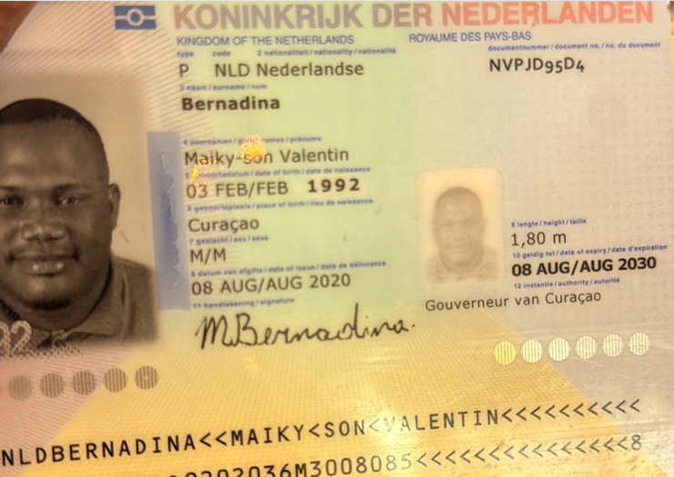
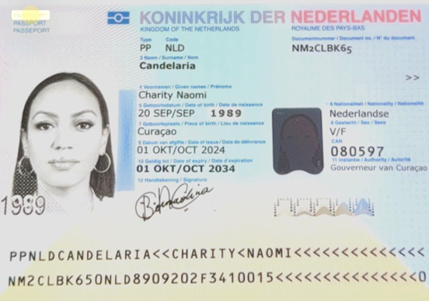
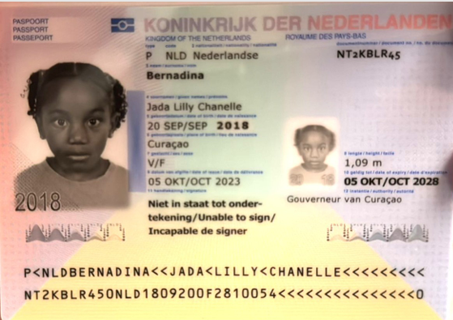
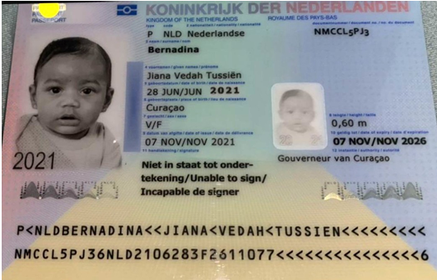

 |  |  |  |  |  |  | masculino
Nombre | Maiky-son | Nombre | Charity | Nombre | Jada | Nombre | Jvhan | Nombre | Jiana
Nombre | Valentin | Nombre | Naomy | Nombre | Lilly | Nombre | Thomas | Nombre | Vedah
Apellido | Bernadina | Apellido | Candelaria | Apellido | Bernadina | Apellido | Bernadina | Apellido | Bernadina
Pasaporte | NVPJD95D4 | Pasaporte | NM2CLBK65 | Pasaporte | NT2KBLR45 | Pasaporte | NRFF2RLD1 | Pasaporte | NMCCL5PJ3
Fecha de nacimiento | 1992-02-03 | Fecha de nacimiento | 20/09/1989 | Fecha de nacimiento | 2018-09-20 | Fecha de nacimiento | 2017-06-22 | Fecha de nacimiento | 2021-06-28
Edad |  | Edad | 36 | Edad | 7 | Edad | 8 | Edad | 4
Estado civil |  | Estado civil |  | Estado civil |  | Estado civil |  | Estado civil
Dirección |  | Dirección |  | Dirección |  | Dirección |  | Dirección
País | CURAZAO | País |  | País |  | País |  | País
Email: | msbimport@yahoo.com | Email: |  | Email: |  | Email: |  | Email:
Teléfono | 95242344 | Teléfono |  | Teléfono |  | Teléfono |  | Teléfono
Profesión |  | Profesión |  | Profesión |  | Profesión |  | Profesión
RH |  | RH |  | RH |  | RH |  | RH
Seguro |  | Seguro |  | Seguro |  | Seguro |  | Seguro
Peso |  | Peso |  | Peso |  | Peso |  | Peso
Altura |  | Altura |  | Altura |  | Altura |  | Altura
Idioma |  | Idioma |  | Idioma |  | Idioma |  | Idioma
Estadia
Salud |  | Salud
 |  | Estadia

PASAPORTE ACOMPAÑANTES
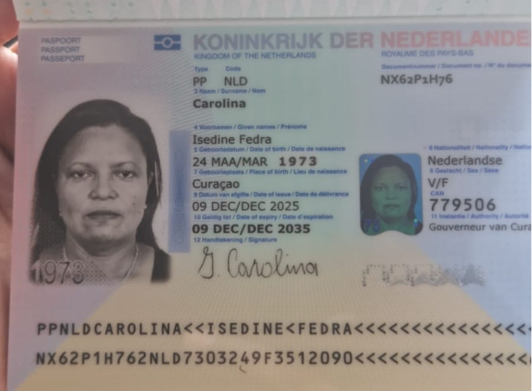
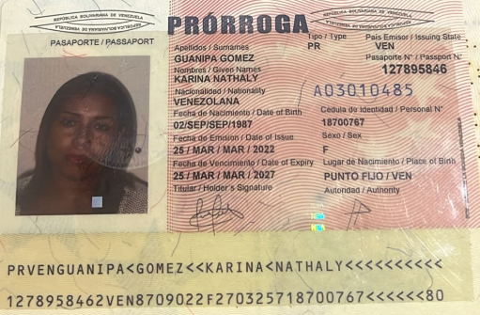

Nombre | Isedine
Nombre | Freda | Nombre | Karina
Apellido | Carolina | Nombre | Nathaly
 |  | Apellido | Guanita
Pasaporte | NX62P1H76 | Apellido | Gomez
Fecha de nacimiento | 1973-03-24 | Pasaporte | 127895846
Edad | 53 | Fecha de nacimiento | 1987-09-02
Genero | Femenino | Edad
Estado civil |  | genero | Femenino
Dirección |  | Estado civil
País |  | Dirección
 |  | País | CURAZAO
Email: |  | Nacionalidad | venezolana
Teléfono |  | Email:
Profesión |  | Teléfono
RH |  | Profesión
Seguro |  | RH
Peso |  | Seguro
Altura |  | Peso
Idioma |  | Altura
Estadia |  | Idioma
Salud

CONFIRMACION DE SERVICIOS Char
Calle 82 sur No 38 - 159 Sabaneta, Pan de Azucar Las Estrella Antioquia

CITA DE ECOGRAFIA DE MAMA
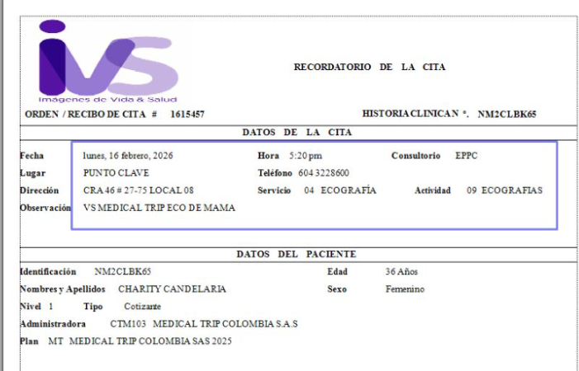
 | 📌 PREPARACIÓN
 | * Estar 30 min antes.
 | * No requiere preparación.

 | 📌 Requisitos para la admisión: Super importante que traiga todos los documentos físicos para agilizar el proceso de admisión.
 | * Orden Médica o Historia Clínica
 | * Exámenes anteriores del área a evaluar
 | * Documento de identidad

CONFIRMACION DE SERVICIOS Maik
Calle 82 sur No 38 - 159 Sabaneta, Pan de Azucar La Estrella Antioquia

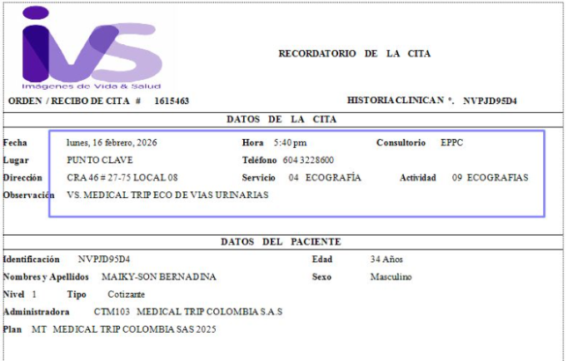
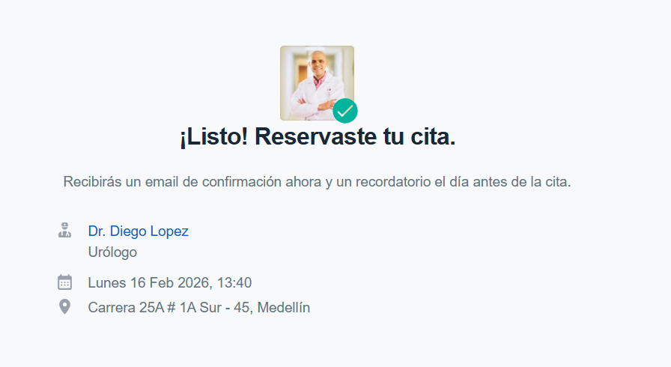
CITA CON UROLOGÍA | ECOGRAFIA DE VIAS URINARIAS
 |  | 📌 PREPARACIÓN
 |  | * Estar 30 min antes.
 |  | * Tomar de 4 a 6 vasos de agua sin eliminar dos horas antes de la cita.

 |  | 📌 Requisitos para la admisión: Super importante que traiga todos los documentos físicos para agilizar el proceso de admisión.
 |  | * Orden Médica o Historia Clínica
 |  | * Exámenes anteriores del área a evaluar
 |  | * Documento de identidad

Vuelo
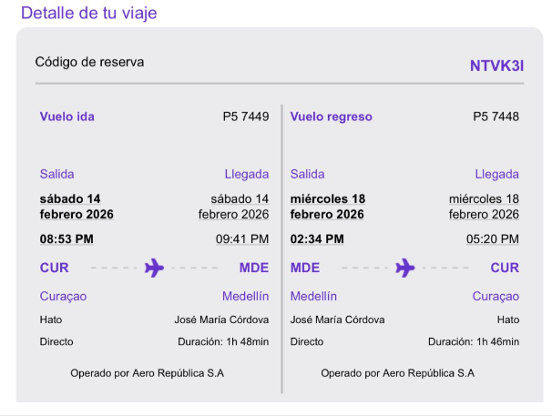

NTVK3I

Acompañantes Vuelo
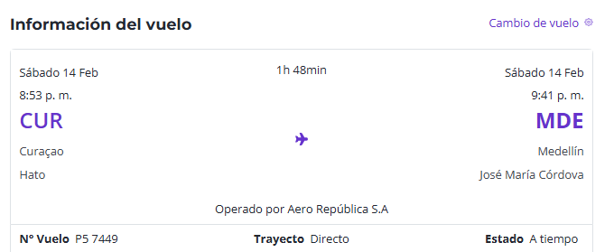

2II4RQ

